業務フロー
１．システム概要： 収益業務フロー

 |  | (原子力)収益業務フロー

ES-Promis 見積管理
 | 随時 | 案件作成
見積依頼発行
見積NET回答

ES-Promis 収益管理
補助機能↓
 | 月中 | 見込作業
案件検索
収益対象設定/解除
白地案件作成
*：一般案件のみ
バランス処理/再計算
案件別詳細画面
カテゴリ追加/削除
カテゴリ単位で見込入力
項番単位で見込入力 *
見込項番作成/削除
発番引当
見込入力単位の変更
期間損益
最終見込損益
項番一覧(最終)
項番一覧(期間)
外貨入力
受注・売上見込入力
当初/受注時見込入力
当初/受注時見込入力
受注・売上見込入力
最新値取込
目標値入力
目標値入力
ポテンシャル値入力
最新見込値入力
最新見込値入力
回収実績・見込入力
物件SP、物件NET確定
NET確定

集計表
出力
 |  | ﾃﾞｰﾀ確認
(原子力)収益管理
関連システムへのリンク
(原子力)発番連携
アイテムの発行/変更
見積決済システム
見積/契約管理表
収支表表示
売上指示
 | 月末 | 売上指示

実績反映

ES-Promis 収益管理
 | 月初 | 確定作業
月次確定
提出用データ作成

 |  | (火水ジ) 収益業務フロー

ES-Promis 営業案件管理
新販売システム
案件登録
注番採番・発番変更
受注通知発行
売上指示
 | 随時 | 案件作成 |  |  |  |  | 契約
 |  | 発番 |  |  |  |  | 売上

実績反映
 | 実働1日
ES-Promis 収益管理
補助機能↓
案件検索
収益対象設定/解除
白地案件作成
最新値取込
案件別詳細画面
バランス処理/再計算
カテゴリ単位で見込入力
カテゴリ追加/削除
 | 実働1日～3日 | 見込作業
期間損益
受注・売上見込入力
回収実績・見込入力

集計表
出力
 |  | ﾃﾞｰﾀ確認
月次確定
 | 実働4日 | 確定作業

 |  | (電力ジ)/（NEPJ) 収益業務フロー

ES-Promis 営業案件管理
案件登録
新販売システム
注番採番
発番変更
受注通知発行
売上指示
 | 随時 | 案件作成 |  |  |  |  | 発番 契約
 |  |  |  |  |  |  | 売上
 |  |  |  | *注番を選択して案件に設定
実績反映
 | 実働1日
ES-Promis 収益管理
補助機能↓
案件検索
収益対象設定/解除
白地案件作成
最新値取込
案件別詳細画面
バランス処理/再計算
カテゴリ単位で見込入力
カテゴリ追加/削除
 | 実働1日～3日 | 見込作業
期間損益
受注・売上見込入力
回収実績・見込入力

集計表
出力
 |  | ﾃﾞｰﾀ確認
月次確定
 | 実働4日 | 確定作業

 | 収益管理 原案と確定データ

 | データ種別 | 対象 | 内容 |  | 案件検索結果一覧での操作 |  |  | 収益管理での運用
 | 原案 |  | 最新データ |  | 編集 | 常に上書き |  | 案件検索から案件一覧もしくは案件詳細で編集
 | 月次見込 | 201510 | 月次確定データ |  | 参照 | 原案を月次確定したデータ |  | 月次確定で確定処理，確定単位の参照は月次確定の一覧から，複数条件で参照する場合は案件検索から
 | 予算ベース | 2015S0 | 予算確定データ |  | 参照 | 原案を予算確定したデータ |  | 月次確定で確定処理，確定単位の参照は月次確定の一覧から，複数条件で参照する場合は案件検索から

 |  | 日次更新の最新データ
 |  | 常に上書き処理
原案
 | 原案
確定
確定
確定
確定

201510 月次
201511 月次
201512 月次
 | 月次見込

2015S0 予算
 | 予算ベース

END

システム構成（改造ポイント）
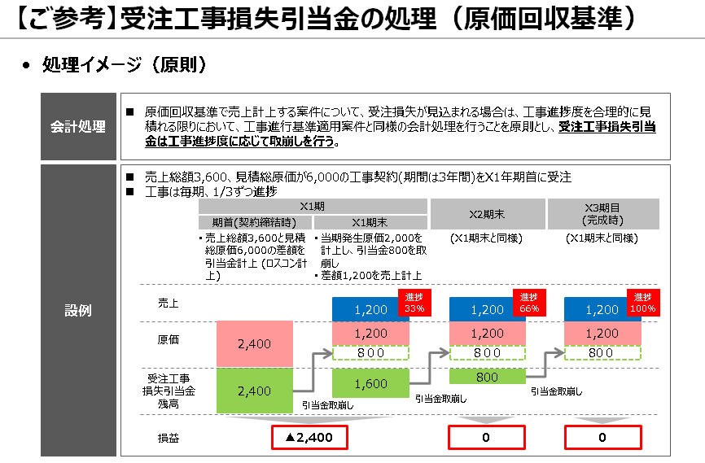
収益管理システム ロスコン対応概要

ロスコン判定～算定業務フロー

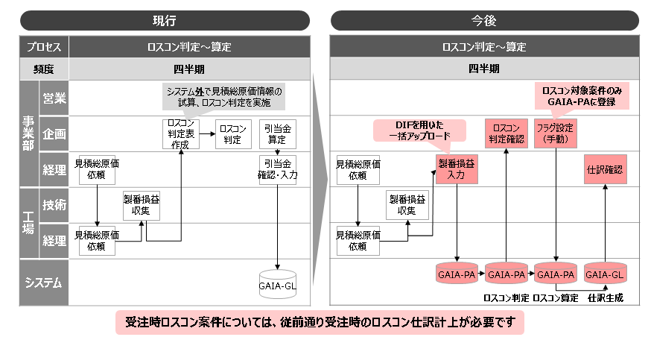

収益管理システム改造

(火水ジ) 関連システム
（原子力）関連システム
Dr.Sum帳票
22種92帳票

(原子力)
P-Link
（火水ジ）
TherCAS
（火水ジ）採算管理

(原子力)収益管理
集計・出力
売上指示
売上対象管理
売上承認WF
（売上機能のみ）

調達検収見込

最終見込損益
売上原稿
接続

検収月反映
売上
受注通知
発番
（ESS)新販売システム/（電力ジ）新販売システム
情報系DB

Promis
営業案件
Promis
見積管理
売上見込反映
案件作成・更新

案件作成
見積反映

Promis収益管理
 | 内作 | ① GAIAからロスコン引当の実績取得

案件検索・一覧表示
白地案件作成
・発番原稿/実績 ・契約実績
・売上実績
・注入実績
・受注残実績
一覧 受注/売上 見込編集
 | ベンダ | ② 期間損益の編集機能の改造
 |  | ・ロスコン引当実績や累計実績の表示を追加
 |  | ・売上見込計算でロスコン引当額から取り崩しの計算処理を追加
最終見込損益 見込編集
PA
GAIA
 |  | ・Excel編集テンプレートの見込計算式を変更，アップロード処理の追加
②
①
期間損益 受注・売上・回収 見込編集
項番一覧 売上 見込編集
進行基準/原価回収 ・売上実績 ・注入実績 ・ロスコン引当実績
 | ベンダ | ③ 出力帳票の改造 （4種類）
 |  | ・ロスコン対象には売上基準名称に（*)を付加
④
月次確定
集計・出力
③
 | ベンダ | ④ 月次確定処理の改造
 |  | ・ロスコン対応で追加した項目の対応

画面構成
１．システム概要： 画面構成

 | ［ESS社］共通ポータル | 営業案件管理

メニュー
営業案件管理
見積管理
収益管理
営業案件管理
案件検索
A案件 Ｂ案件 Ｃ案件
営業案件管理
基本情報
収益情報

別Windowで開く （案件1件別画面）

 |  | 収益管理
①案件検索，②案件一覧
④最終見込損益（参照）
案件1件別画面
⑥一般 期間損益（参照）
⑦項番検索，⑧項番一覧 期間展開（参照/編集）
収益管理
案件検索
A案件 最終見込ＳＰ/ＮＥＴ Ｂ案件 最終見込ＳＰ/ＮＥＴ Ｃ案件 最終見込ＳＰ/ＮＥＴ
ダッシュボード
収益管理
最終見込損益
期間損益
（完成基準） 期間損益
項番一覧
収益管理
最終見込損益
期間損益
（共通） 最終見込損益
項番一覧
収益管理 *編集は（原子力）のみ
項番検索
最終見込損益
期間損益
項番一覧
項番1
項番2 項番3 項番4
月次確定
管理メニュー

別Windowで開く （案件1件別画面）

QlikView: 事業部ダッシュボード
③案件検索，受注売上見込一覧
画面切替
④最終見込損益（編集）
画面切替
⑥一般 期間損益（編集）
画面切替
⑦項番検索，⑧項番一覧 最終（参照/編集）
収益管理
案件検索
A案件
Ｂ案件 Ｃ案件
ダッシュボード
ダッシュボード
収益管理
最終見込損益
期間損益
（共通） 最終見込損益
項番一覧
収益管理
最終見込損益
期間損益
（完成基準） 期間損益
項番一覧
収益管理 *編集は（原子力）のみ
項番検索
最終見込損益
期間損益
項番一覧
項番1
項番2 項番3 項番4
「項番一覧」 タブの中で切替
進行案件検索
進行案件グラフ
当期見込
月次確定
管理メニュー

⑨月次確定 検索 ⑩確定単位一覧
⑤進行基準 期間損益（参照）
収益管理
案件検索
確定グループ一覧
管理メニュー
月次確定
ダッシュボード
⑪月次確定確認 案件一覧
子画面群
別Windowで開く 元画面は操作不可
収益管理
最終見込損益
期間損益
（進行基準） 期間損益
項番一覧
対象案件一覧
数値確認→W/F実施
⑰履歴選択/前回値設定

⑫管理メニュー,⑬見込アップロード
収益管理
機能選択
案件検索
（注入見込アップロード）
管理メニュー
月次確定
ダッシュボード
⑤進行基準 期間損益（編集）
画面切替
⑱詳細情報
案件・発番データ 各オプション設定
収益管理
最終見込損益
期間損益
（進行基準） 期間損益
項番一覧

⑭管理：注入パターン 一覧
⑲NETカテゴリ編集

収益管理
機能選択 検索条件
案件検索
（注入パターンマスタ編集） 注入パターン一覧
ダッシュボード
月次確定
管理メニュー
⑮注入パターン 詳細
別Windowで開く 元画面は操作不可
注入パターン詳細
参照画面 登録・編集画面
⑳備考

⑯管理：見込レートマスタ

収益管理
機能選択 検索条件
案件検索
（見込レートマスタ編集） 見込レート一覧
21完売実績入力
ダッシュボード
月次確定
管理メニュー

「管理メニュー」 タブの中で切替

END

操作権限
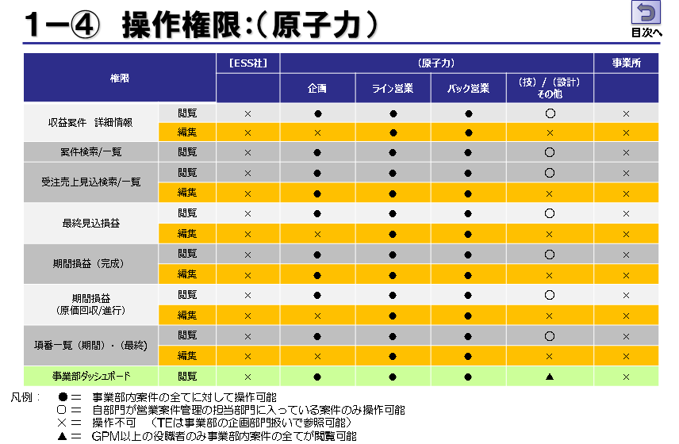
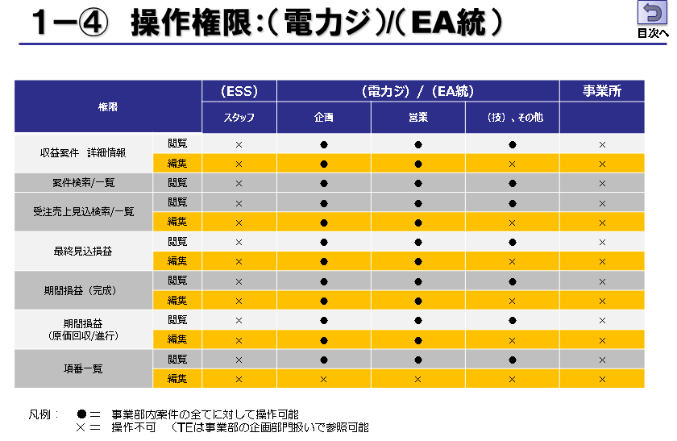
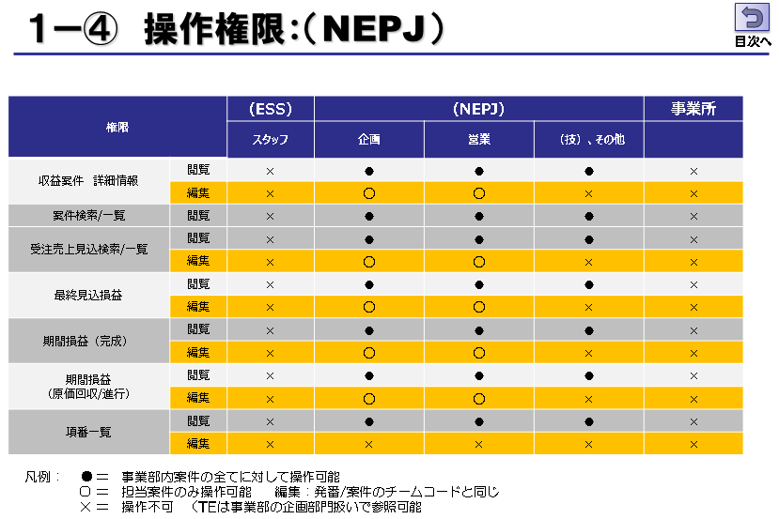
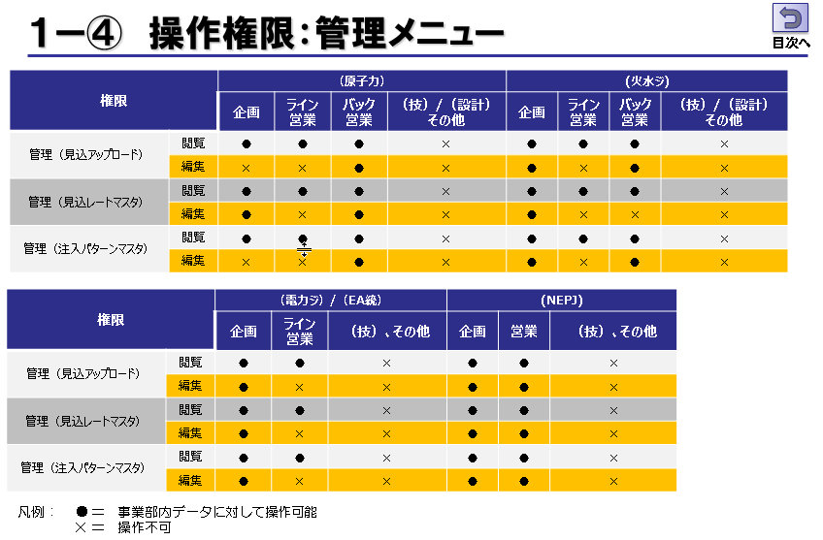
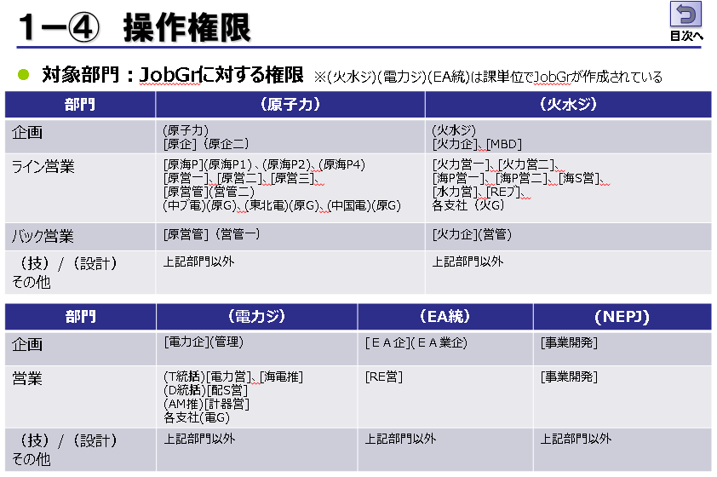
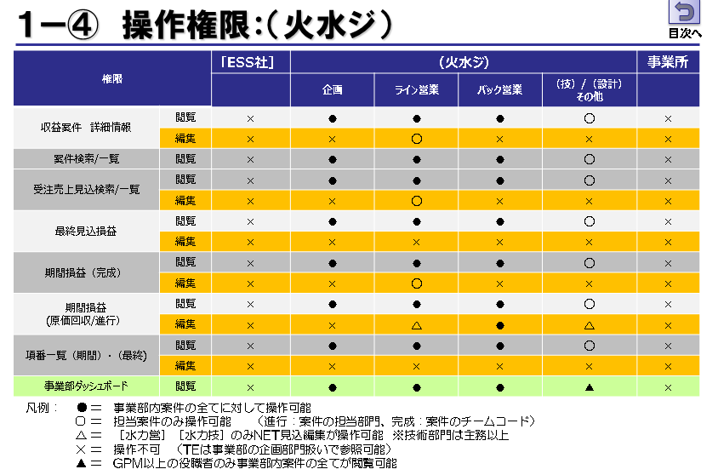
１．システム概要： 操作権限

2-(1)_ダウンロード
ダウンロード（出力ファイル） 変更 ※書式はそのまま

１．改造内容
 | GAIA-PAがロスコン対応する(ロスコン対象フラグを持ち，引当計算される）ため，収益管理でも区別ができるようにする

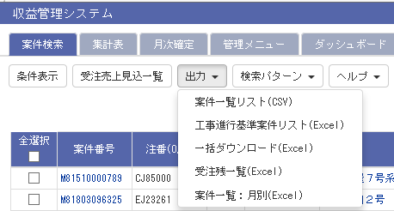
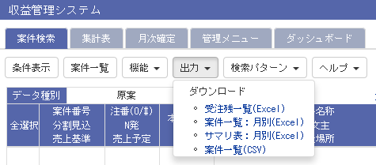
① 下記帳票の売上基準にロスコンの場合(*)を付加する

 | SYU_GE_BUKKEN_INFO_TBLにロスコンフラグ（LOSSCON_FLAG）を追加するので，'1' ならば，売上基準の前に(*)を付加する

 |  | *進行基準
 |  | *原価回収基準

 | 案件一覧リスト（CSV)
 | 受注残一覧（Excel）
 | 案件一覧：月別（Excel）
 | 案件一覧（CSV)
 | 案件一覧リスト（CSV)

② 下記帳票のロスコン項目に出力を追加する （書式は変わらない）

 | 工事進行基準案件リスト（Excel）

 | SYU_KI_NET_SOGENKA_TOTAL_TBL；
 | 引当（総額） |  |  | DATA_KBN(G)から取得
 | 引当額（前四半期） |  |  | 勘定月から判断してDATA_KBN（Q)から取得
 | 引当額（今四半期） |  |  | 勘定月から判断してDATA_KBN（Q)から取得 | 計算処理はベンダ？内作？

２．イメージ

案件一覧リスト（CSV) |  |  | *案件一覧画面からの出力

受注残一覧（Excel）

案件一覧：月別（Excel）

案件一覧（CSV) |  | *受注売上見込一覧画面からの出力

END

2-(2)実績データ取得
各実績データ取得処理（概要）

 |  | 更新タイミング | パッケージ名 |  | 処理内容 |  | 対象データ
 | (1) | 日次（07：30） | SYU_P0_TEMPTBL_DAILY |  | 各実績データテーブルから対象データを一時テーブルに取込 |  | (1)の前回実行日付から変更した差分
 |  |  |  |  | ・案件/まとめ案件： 案件情報
 |  |  |  |  | ・進行/完成： 発番実績
 |  |  |  |  | ・完成のみ：契約実績，売上実績，注入実績
 | (2) | 日次（1の実行後） | SYU_DAILY_UPDATE |  | 一時テーブルから収益管理の実テーブルへの更新 |  | (1)の一時テーブルデータ
 | (3) | 日次（2の実行後） | SYU_ANKEN_MAKE_DAILY |  | 日次更新した案件の再計算処理 |  | (2)で更新した案件 （案件テーブルの当日更新日付）
 | (4) | 月次更新 | SYU_P0_TEMPTBL_MONTHLY |  | （火水ジ）TherCAS から一時テーブルへの取込 |  | (4)の前回実行日付から変更した差分
 | (5) | 月次（手動実行） | SYU_P0_TEMPTBL_GAIA |  | GAIA-PA Outbound から対象データを一時テーブルに取込 |  | 実行時の勘定月 前回実行日付から変更した差分
 | (6) | 月次（手動実行） | SYU_P0_GAIA_ALLRUN |  | 一時テーブルから収益管理の実テーブルへの更新 |  | (5)の一時テーブルデータ
 | (7) | 月次（手動実行） | SYU_ANKEN_MAKE_MONTHRLY_G |  | GAIA-PAから更新した案件の再計算処理 |  | (6)で更新した進行基準案件 （案件テーブルの当日更新日付）

日次更新 各実績取得

 | (1)一時テーブルへの保存：SYU_P0_TEMPTBL_DAILY
（ESS）ESPO 発番ヘディング情報 ES20221_TBL ES20021_TBL
（電力ジ）ESPO 発番ヘディング情報 ES20221_TBL
（ESS）ESPO 発番アイテム情報 ES20241_TBL ES20041_TBL
（電力ジ）ESPO 発番アイテム情報 ES20241_TBL
（ESS）契約 受注通知情報 ES25211_TBL, ES25241_TBL
（電力ジ）契約 受注通知情報 ES25211_TBL, ES25241_TBL
（ESS)売上SP情報 ZDB_U_AGRMNT
（ESS)売上NET情報 ZDB_U_LINE
（ESS)注入情報 ZZZ_JSK_UKEBARAI
 | 各実績データ

事業部，注番，連番，項目 売上日，通貨，売上金額， 売上レート，（他）
事業部，注番，製番記号，項番 売上日，売上金額， （他）
事業部，注番，製番記号，項番 注入日，注入金額，（他）
 | 取得データ
事業部，注番，発番SP，チームコード，(他）
事業部，注番，製番記号，項番 NET，単価記号，（他）
事業部，注番，連番，項目 通貨，契約金額，契約レート，売上月，（他）

 | (2)収益テーブルへの保存：SYU_DAILY_UPDATE
発番ヘディング一時テーブル SYU_HB_HEAD_TEMP_TBL
発番アイテム一時テーブル SYU_HB_ITEM_TEMP_TBL
受注通知一時テーブル SYU_SYU_KEIYAKU_TEMP_TBL
売上SP一時テーブル SYU_URI_SP_TEMP_TBL
売上NET一時テーブル SYU_URI_NET_TEMP_TBL
売上NET一時テーブル SYU_TYUNYU_ITEM_TEMP_TBL
 | 収益管理
 | 一時テーブル

物件情報 SYU_GE_BUKEN_INFO_TBL
期間損益 項番月別SYU_KI_NET_ITEM_TUKI_TBL
項番情報 SYU_GE_NET_ITEM
期間損益 SP通貨 SYU_KI_SP_CUR_TBL
 | 収益管理
 | 実テーブル
最終見込損益 SP合計 SYU_SA_SP_TOTAL_TBL

期間損益 SP月別内訳 SYU_KI_SP_TUKI_I_TBL

期間損益 SP月別合計 SYU_KI_SP_TOTAL_TBL

進行基準案件 GAIA-PAからの実績取得

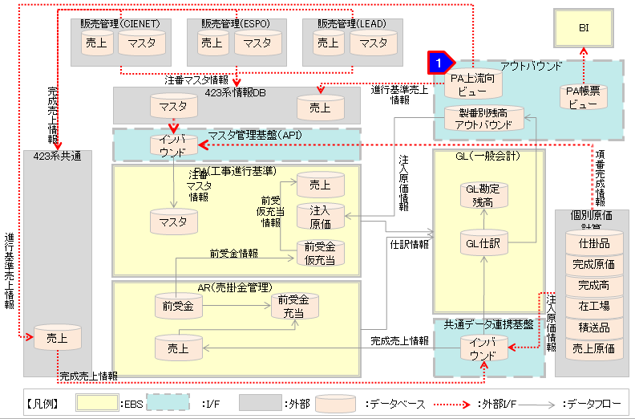

 | 収益管理で利用しているOutboundデータ/マスタ

 |  | テーブル名 |  | 説明
 |  | XXGFAOB_PA_PROJECTS_ALL_V |  | プロジェクトマスタ |  | プロジェクト（注番）情報
 |  | XXGFAOB_PA_TASKS_V |  | タスクマスタ |  | アイテム（項番）情報
 |  | XXGFAOB_PA_PROJECT_FUNDINGS_V |  | プロジェクト資金 |  | 契約金額
 |  | XXGFAOB_PA_EVENTS_V |  | 収益イベント |  | 売上高
 |  | XXGFAOB_PA_ EXPENDITURE_ITEMS_V |  | 支出取引明細 |  | アイテム実績

 | (1)一時テーブルへの保存：SYU_P0_TEMPTBL_GAIA
プロジェクト(注番）情報 XXGFAOB_PA_ PROJECTS_ALL_V
契約金額情報 XXGFAOB_PA_ PROJECT_FUNDINGS_V
アイテム（項番）情報 XXGFAOB_PA_ TASKS_V
GAIAアイテム実績 XXGFAOB_PA_ EXPENDITURE_ITEMS_V
OBIEE帳票出力
売上高情報 XXGFAOB_PA_ EVENTS_V
 | GAIA-PA
 | Outboundデータ

注番 通貨 契約レート 契約金額（外貨，円貨）
注番 製番記号 項番
項番
月別 注入実績 月別 製番損益実績
注番 見積総原価
注番 売上ステータス 中断，売上中，完売） 売上基準フラグ ロスコンフラグ
 | 取得データ

代表注番 通貨 売上レート 売上高（外貨，円貨）
ロスコン引当額

 | (2)収益テーブルへの保存：SYU_P0_GAIA_ALLRUN
プロジェクト一時テーブルSYU_GAIA_PROJECT_TEMP_TBL
契約一時テーブル SYU_GAIA_KEIYAKU_TEMP_TBL
売上高一時テーブル SYU_GAIA_URI_JISSEKI_TEMP_TBL
売上原価一時テーブル SYU_GAIA_URI_NET_TEMP_TBL
見積総原価一時テーブル SYU_GAIA_MITSUMORI_TEMP_TBL
 | 収益管理
 | 一時テーブル

契約通貨・レート SYU_KI_SP_CUR_TBL
項番情報 SYU_GE_NET_ITEM
月別 見積総原価 SYU_KI_NET_SOGENKA_TUKI_TBL
 | 収益管理
 | 実テーブル

月別 契約・売上 レート・金額 SYU_KI_SP_TUKI_S_TBL
月別 売上原価SYU_KI_NET_ITEM_TUKI_TBL

END

回収出力
1250 _ 回収データ出力書式（案件一覧(月別Exceｌ)

回収金額を前受金と売掛金をわけて表示できるように変更する
出力オプション選択画面で、”前受”、”売掛”、”合計”を選択できるようにする(デフォルトは全てチェック）
選択していない列は非表示となる

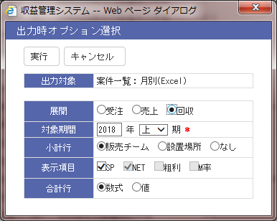

 |  |  |  |  |  | 回収を選択したときの表示項目を変更する
 |  |  |  |  |  | 表示項目 | ■前受 ■売掛 ■合計

 |  |  |  |  |  |  |  |  |  | 前受 | 追加 | 前受区分：前受の円貨合計
 | 円貨合計（本体＋税額） |  |  |  |  |  |  |  |  | 売掛 | 追加 | 前受区分：通常の円貨合計（本体＋税額）
 |  |  |  |  |  |  |  |  |  | 合計 | 現状と同じ | 円貨合計（本体＋税額）

 | 現在 |  |  |  |  |  |  |  |  | 変更後 |  |  | 常に非表示 |  |  |  | 常に非表示
 | 2018/09 |  |  |  |  |  |  |  |  | 2018/09
 | 前回見込 |  |  |  | 今回見込 |  |  |  |  | 前回見込 |  |  |  | 今回見込
 | SP | NET | 粗利 | M率 | SP | NET | 粗利 | M率 |  | 前受 | 売掛 | 合計 |  | 前受 | 売掛 | 合計
 |  |  |  |  |  |  |  |  | USD
 |  |  |  |  |  |  |  |  | EUR

 |  |  |  |  |  |  |  |  | →

 | 2,315,377,500 |  |  |  | 2,315,377,500 |  |  |  |  | 2,315,377,500 |  |  |  | 2,315,377,500

 |  |  |  |  |  |  |  |  |  | ↓前受けのみ選択したイメージ
 |  |  |  |  |  |  |  |  |  | 2018/07 |  | 2018/08 |  | 2018/09
 |  |  |  |  |  |  |  |  |  | 前回見込 | 今回見込 | 前回見込 | 今回見込 | 前回見込 | 今回見込
 |  |  |  |  |  |  |  |  |  | 前受 | 前受 | 前受 | 前受 | 前受 | 前受

 |  |  |  |  |  |  |  |  |  | 2,315,377,500 | 2,315,377,500 | 2,315,377,500 | 2,315,377,500 | 2,315,377,500 | 2,315,377,500

案件一覧(月展開）
出力者名 | 高橋順子 | 出力日時 | 1/7/16 | 単位:円
受注売上見込一覧 |  |  | 2015年下期 | (売上展開） |  |  |  |  |  |  |  |  |  |  |  |  |  |  |  |  |  |  |  |  |  |  |  |  |  |  |  |  |  |  |  |  |  |  |  |  |  |  | 単位：円
 |  |  |  |  |  |  |  |  |  |  |  |  | 10月 |  |  |  | 11月 |  |  |  | 12月 |  |  |  | 1月 |  |  |  | 2月 |  |  |  | 3月 |  |  |  | 期合計 |  |  |  | 差 異
 |  |  |  |  |  |  |  |  |  |  | 予算ベース |  | 前回見込 |  | 実績 |  | 前回見込 |  | 実績 |  | 前回見込 |  | 今回見込 |  | 前回見込 |  | 今回見込 |  | 前回見込 |  | 今回見込 |  | 前回見込 |  | 今回見込 |  | 前回見込 |  | 今回見込 |  | （今回見込-前回見込）
売上基準 | 本社部課 | C部課 | 注文主 | 設置場所 | 案件名称 | 案件番号 | O/# | 連番 | 売上月 | ＳＰ | ＮＥＴ | Ｍ率 | SP | NET | SP | NET | SP | NET | SP | NET | SP | NET | SP | NET | SP | NET | SP | NET | SP | NET | SP | NET | SP | NET | SP | NET | SP | NET | SP | NET | SP | NET | 備 考
 |  |  |  | 東京電力（株） 横須賀火力発電所 | ８号 ＰＳＶ基板修理 |  | SJ24671 | 99 | 2009-07 |  |  |  |  |  |  |  |  |  | 0 | -72 |  |  |  |  |  |  |  |  |  |  |  |  |  |  |  |  | 0 | 0 | 0 | -72 | 0 | -72
【自事業部】 東京電力（株） 横須賀火力発電所 計 |  |  |  |  |  |  |  |  |  | 0 | 0 |  | 0 | 0 | 0 | 0 | 0 | 0 | 0 | -72 | 0 | 0 | 0 | 0 | 0 | 0 | 0 | 0 | 0 | 0 | 0 | 0 | 0 | 0 | 0 | 0 | 0 | 0 | 0 | -72 | 0 | -72
 |  |  |  | 東京電力（株） 横須賀火力発電所 | ２７５ｋＶ変電所設備点検 空気遮断器 |  | N611154 |  | 2009-10 | 50 | 49 | 102% |  |  |  |  | 50 | 49 |  |  |  |  | 50 | 49 |  |  |  |  |  |  |  |  |  |  |  |  | 50 | 49 | 50 | 49 | 0 | 0
 |  |  |  | 東京電力（株） 横須賀火力発電所 | ２７５ｋＶ ＡＢＢ点検用品 |  | N611157 | 99 | 2009-10 | 100 | 98 | 102% | 7,591 | 7,439 | 7,591 | 7,439 | -7,491 | -7,341 | 65 | 64 |  |  |  |  |  |  |  |  |  |  |  |  |  |  |  |  | 100 | 98 | 7,656 | 7,503 | 7,556 | 7,405
 |  |  |  | 東京電力（株） 横須賀火力発電所 | ２７５ｋＶコンプレッサー安全弁 |  | N611197 |  | 2009-12 |  |  |  |  |  |  |  |  |  |  |  |  |  | 300 | 294 |  |  |  |  |  |  |  |  |  |  |  |  | 0 | 0 | 300 | 294 | 300 | 294
【ISP】 東京電力（株） 横須賀火力発電所 計 |  |  |  |  |  |  |  |  |  | 150 | 147 | 102% | 7,591 | 7,439 | 7,591 | 7,439 | -7,441 | -7,292 | 65 | 64 | 0 | 0 | 350 | 343 | 0 | 0 | 0 | 0 | 0 | 0 | 0 | 0 | 0 | 0 | 0 | 0 | 150 | 147 | 8,006 | 7,846 | 7,856 | 7,699
東京電力（株） 横須賀火力発電所 計 |  |  |  |  |  |  |  |  |  | 150 | 147 | 102% | 7,591 | 7,439 | 7,591 | 7,439 | -7,441 | -7,292 | 65 | -8 | 0 | 0 | 350 | 343 | 0 | 0 | 0 | 0 | 0 | 0 | 0 | 0 | 0 | 0 | 0 | 0 | 150 | 147 | 8,006 | 7,774 | 7,856 | 7,627
 |  |  |  | 努力分 | ２００９／下 努力分 | TACT0018 |  |  | 2010-03 | 635,367 | 194,199 | 327% |  |  |  |  |  |  |  |  |  |  |  |  |  |  |  |  |  |  |  |  |  |  |  |  | 0 | 0 | 0 | 0 | 0 | 0
 |  |  |  | 努力分 | 努力分 | TACT0026 |  |  | 2010-03 |  |  |  |  |  |  |  |  |  |  |  |  |  |  |  |  |  |  |  |  |  |  |  | 228,000 | -22,742 | 271,000 | 172,000 | 228,000 | -22,742 | 271,000 | 172,000 | 43,000 | 194,742
【自事業部】 努力分 計 |  |  |  |  |  |  |  |  |  | 635,367 | 194,199 | 327% | 0 | 0 | 0 | 0 | 0 | 0 | 0 | 0 | 0 | 0 | 0 | 0 | 0 | 0 | 0 | 0 | 0 | 0 | 0 | 0 | 228,000 | -22,742 | 271,000 | 172,000 | 228,000 | -22,742 | 271,000 | 172,000 | 43,000 | 194,742
努力分 計 |  |  |  |  |  |  |  |  |  | 635,367 | 194,199 | 327% | 0 | 0 | 0 | 0 | 0 | 0 | 0 | 0 | 0 | 0 | 0 | 0 | 0 | 0 | 0 | 0 | 0 | 0 | 0 | 0 | 228,000 | -22,742 | 271,000 | 172,000 | 228,000 | -22,742 | 271,000 | 172,000 | 43,000 | 194,742
自事業部 計 |  |  |  |  |  |  |  |  |  | 0 | 0 | 0% | 0 | 0 | 0 | 0 | 0 | 0 | 0 | -72 | 0 | 0 | 0 | 0 | 0 | 0 | 0 | 0 | 0 | 0 | 0 | 0 | 0 | 0 | 0 | 0 | 0 | 0 | 0 | -72 | 0 | -72
ISP 計 |  |  |  |  |  |  |  |  |  | 150 | 147 | 102% | 7,591 | 7,439 | 7,591 | 7,439 | -7,441 | -7,292 | 65 | 64 | 0 | 0 | 350 | 343 | 0 | 0 | 0 | 0 | 0 | 0 | 0 | 0 | 0 | 0 | 0 | 0 | 150 | 147 | 8,006 | 7,846 | 7,856 | 7,699
合計 |  |  |  |  |  |  |  |  |  | 147 | 1 | 102% | 7,439 | 7,591 | 7,439 | -7,441 | -7,292 | 65 | -8 | 0 | 0 | 350 | 343 | 0 | 0 | 0 | 0 | 0 | 0 | 0 | 0 | 684,000 | -68,226 | 813,000 | 516,000 | 684,150 | -68,079 | 821,006 | 523,774 | 136,856 | 591,853 | 0
SP,NET,粗利,M率 の4セットで書き出し
出力時オプションで非表示処理
タイトル：
基準月： 原案→勘定月 確定データ→ 確定月 基準月-2以前は，前回値も今回値も実績の"J"を取得 基準月-1の月は，前回値は見込”M"，今回値は実績の”J"を取得 基準月以降は，前回値も今回値も見込の"M"を取得
項目 | 受注 | 売上
出力者名 | 操作者氏名 | 操作者氏名
出力日時 | 実行時間 | 実行時間
タイトル | 受注売上見込一覧 | 受注売上見込一覧
ISP案件 販売ISPの場合，SP= 客先SP， NET=ISP
製造ISPの場合，SP= ISP ， NET=NET 製造ISP分割の場合，SP= ブランク， NET=ISP
期間 | 出力オプションの期 | 出力オプションの期
対象 | （受注展開） | （売上展開）
単位 | 画面表示オプションと同じ

データ：
行方向
項目 |  |  | 表示データ (集計対象） |  | 集計キー |  | 備考
小計行 | タイトル | （設置場所名称） 計 | SYU_GE_BUKKEN_INFO_TBL | STCH_NAME | SYU_GE_BUKKEN_INFO_TBL STCH_NAME で集計
 | 内訳 小計 | 【自事業部】 (設置場所名称）計 |  |  | SYU_GE_BUKKEN_INFO_TBL ISP_KBN（0,1) で集計 |  | 設置場所名称が同じ案件を対象に集計
 | 内訳 小計 | 【ISP】 （設置場所名称）計 |  |  | SYU_GE_BUKKEN_INFO_TBL ISP_KBN（2) で集計 |  | 設置場所名称が同じ案件を対象に集計
小計行 | タイトル | （チームコード） 計 | SYU_GE_BUKKEN_INFO_TBL | ATSUKAI__C_CODE | SYU_GE_BUKKEN_INFO_TBL ATSUKAI__C_CODE で集計
 | 内訳 小計 | 【自事業部】 (チームコード）計 |  |  | SYU_GE_BUKKEN_INFO_TBL ISP_KBN（0,1) で集計 |  | チームコードが同じ案件を対象に集計
 | 内訳 小計 | 【ISP】 （チームコード）計 |  |  | SYU_GE_BUKKEN_INFO_TBL ISP_KBN（2) で集計 |  | チームコードが同じ案件を対象に集計
小計行 | タイトル | 自事業部 計 |  |  | SYU_GE_BUKKEN_INFO_TBL ISP_KBN（0,1) で集計 |  | 出力対象の全案件を対象に集計
 | タイトル | ISP 計 |  |  | SYU_GE_BUKKEN_INFO_TBL ISP_KBN（2) で集計 |  | 出力対象の全案件を対象に集計
合計行 | タイトル | 合計 |  |  |  |  | 出力対象の全案件を対象に集計

列方向
タイトル |  |  | 受注展開時の対象データ |  | 売上展開時の対象データ |  |  |  | 回収展開時の対象データ |  |  |  | 今回/前回 | 備考
 |  | 売上基準 | SYU_GE_BUKKEN_INFO_TBL | SALES_CLASS:1のときに”進行”表示 | 受注と同じ |  | 受注と同じ |  | 受注と同じ |  | 受注と同じ |  | RIREKI_ID=0
 |  | 本社部課 | SYU_GE_BUKKEN_INFO_TBL | ATSUKAI_TEAM_CODE | 受注と同じ |  | 受注と同じ |  | 受注と同じ |  | 受注と同じ |  | RIREKI_ID=0
 |  | C部課 | SYU_GE_BUKKEN_INFO_TBL | ATSUKAI__C_CODE | 受注と同じ |  | 受注と同じ |  | 受注と同じ |  | 受注と同じ |  | RIREKI_ID=0
 |  | 注文主 | SYU_GE_BUKKEN_INFO_TBL | TRADE_NAME | 受注と同じ |  | 受注と同じ |  | 受注と同じ |  | 受注と同じ |  | RIREKI_ID=0
 |  | 設置場所 | SYU_GE_BUKKEN_INFO_TBL | STCH_NAME | 受注と同じ |  | 受注と同じ |  | 受注と同じ |  | 受注と同じ |  | RIREKI_ID=0
 |  | 案件名称 | SYU_GE_BUKKEN_INFO_TBL | ANKEN_NAME | 受注と同じ |  | 受注と同じ |  | 受注と同じ |  | 受注と同じ |  | RIREKI_ID=0
 |  | 案件番号 | SYU_GE_BUKKEN_INFO_TBL | ANKEN_ID | 受注と同じ |  | 受注と同じ |  | 受注と同じ |  | 受注と同じ |  | RIREKI_ID=0
 |  | O/# | SYU_GE_BUKKEN_INFO_TBL | ORDER_NO | 受注と同じ |  | 受注と同じ |  | 受注と同じ |  | 受注と同じ |  | RIREKI_ID=0
 |  | 連番 | SYU_GE_BUKKEN_INFO_TBL | KEIYAKU_RENBAN_MAX | 受注と同じ |  | 受注と同じ |  | 受注と同じ |  | 受注と同じ |  | RIREKI_ID=0
 |  | 売上月もしくは受注月 | SYU_GE_BUKKEN_INFO_TBL | JYUCHU_END | SYU_GE_BUKKEN_INFO_TBL |  | URIAGE_END |  | SYU_GE_BUKKEN_INFO_TBL |  | KAISYU_END |  | RIREKI_ID=0
 | 予算ベース | ＳＰ | SYU_GE_BUKKEN_INFO_TBL | YOSAN_SP | 受注と同じ |  | 受注と同じ |  | 受注と同じ |  | 受注と同じ |  | RIREKI_ID=0 | 予算確定処理の際にGE_BUKKENに保存する
 |  | ＮＥＴ | SYU_GE_BUKKEN_INFO_TBL | YOSAN_NET | 受注と同じ |  | 受注と同じ |  |  |  |  |  | RIREKI_ID=0 | 予算確定処理の際にGE_BUKKENに保存する
 |  | 粗利 | 計算結果 | YOSAN_SP-YOSAN_NET | 受注と同じ |  | 受注と同じ
 |  | Ｍ率 | 計算結果 | (YOSAN_SP/YOSAN_NET）*100 | 受注と同じ |  | 受注と同じ
2015/10 | 前回見込 | ＳＰ | SYU_R_KI_JYUCHU_TOTAL_TBL | JYUCHU_SP | SYU_R_KI_SP_TOTAL_TBL |  | URIAGE_AMOUNT |  | SYU_R_KI_KAISYU_TBL |  | （KAISYU_ENKA_AMOUNT+KAISYU_ENKA_ZEI） |  | ZENKAI_ID | SYUEKI_YM/DATA_KBN で取得 勘定月で見込か実績か判断する
 |  | ＮＥＴ | SYU_R_KI_JYUCHU_TOTAL_TBL | JYUCHU_NET | SYU_R_KI_NET_TOTAL_TBL |  | URIAGE_GENKA |  | － |  | － |  | －
 |  | 粗利 | 計算結果 | JYUCHU_SP-JYUCHU_NET | 計算結果 |  | URIAGE_AMOUNT-URIAGE_GENKA |  | － |  | － |  | －
 |  | Ｍ率 | 計算結果 | (JYUCHU_SP/JYUCHU_NET)*100 | 計算結果 |  | (URIAGE_AMOUNT/URIAGE_GENKA)*100 |  | － |  | － |  | －
 | 実績 | ＳＰ | SYU_KI_JYUCHU_TOTAL_TBL | JYUCHU_SP | SYU_KI_SP_TOTAL_TBL |  | URIAGE_AMOUNT |  | SYU_KI_KAISYU_TBL |  | （KAISYU_ENKA_AMOUNT+KAISYU_ENKA_ZEI） |  | RIREKI_ID=0 | SYUEKI_YM/DATA_KBN で取得 勘定月で見込か実績か判断する
 |  | ＮＥＴ | SYU_KI_JYUCHU_TOTAL_TBL | JYUCHU_NET | SYU_KI_NET_TOTAL_TBL |  | URIAGE_GENKA
 |  | 粗利 | 計算結果 | JYUCHU_SP-JYUCHU_NET | 計算結果 |  | URIAGE_AMOUNT-URIAGE_GENKA
 |  | Ｍ率 | 計算結果 | (JYUCHU_SP/JYUCHU_NET)*100 | 計算結果 |  | (URIAGE_AMOUNT/URIAGE_GENKA)*100
： | ： | ： | ： | ： | ： | ： | ： | ： | ： | ： | ： | ： | ：
2016/03 | 前回見込 | ＳＰ | SYU_R_KI_JYUCHU_TOTAL_TBL | JYUCHU_SP | SYU_R_KI_SP_TOTAL_TBL |  | URIAGE_AMOUNT |  | SYU_R_KI_KAISYU_TBL |  | （KAISYU_ENKA_AMOUNT+KAISYU_ENKA_ZEI） |  | ZENKAI_ID | SYUEKI_YM/DATA_KBN で取得 勘定月で見込か実績か判断する
 |  | ＮＥＴ | SYU_R_KI_JYUCHU_TOTAL_TBL | JYUCHU_NET | SYU_R_KI_NET_TOTAL_TBL |  | URIAGE_GENKA
 |  | 粗利 | 計算結果 | JYUCHU_SP-JYUCHU_NET | 計算結果 |  | URIAGE_AMOUNT-URIAGE_GENKA
 |  | Ｍ率 | 計算結果 | (JYUCHU_SP/JYUCHU_NET)*100 | 計算結果 |  | (URIAGE_AMOUNT/URIAGE_GENKA)*100
 | 今回見込 | ＳＰ | SYU_KI_JYUCHU_TOTAL_TBL | JYUCHU_SP | SYU_KI_SP_TOTAL_TBL |  | URIAGE_AMOUNT |  | SYU_KI_KAISYU_TBL |  | （KAISYU_ENKA_AMOUNT+KAISYU_ENKA_ZEI） |  | RIREKI_ID=0 | SYUEKI_YM/DATA_KBN で取得 DATA_KBNは勘定月で見込か実績か判断する
 |  | ＮＥＴ | SYU_KI_JYUCHU_TOTAL_TBL | JYUCHU_NET | SYU_KI_NET_TOTAL_TBL |  | URIAGE_GENKA
 |  | 粗利 | 計算結果 | JYUCHU_SP-JYUCHU_NET | 計算結果 |  | URIAGE_AMOUNT-URIAGE_GENKA
 |  | Ｍ率 | 計算結果 | (JYUCHU_SP/JYUCHU_NET)*100 | 計算結果 |  | (URIAGE_AMOUNT/URIAGE_GENKA)*100
期合計 | 前回見込 | ＳＰ | SYU_R_KI_JYUCHU_TOTAL_TBL | JYUCHU_SP | SYU_R_KI_SP_TOTAL_TBL |  | URIAGE_AMOUNT |  | SYU_R_KI_KAISYU_TBL |  | （KAISYU_ENKA_AMOUNT+KAISYU_ENKA_ZEI） |  | ZENKAI_ID | SYUEKI_YM/DATA_KBN（K) で取得
 |  | ＮＥＴ | SYU_R_KI_JYUCHU_TOTAL_TBL | JYUCHU_NET | SYU_R_KI_NET_TOTAL_TBL |  | URIAGE_GENKA
 |  | 粗利 | 計算結果 | JYUCHU_SP-JYUCHU_NET | 計算結果 |  | URIAGE_AMOUNT-URIAGE_GENKA
 |  | Ｍ率 | 計算結果 | (JYUCHU_SP/JYUCHU_NET)*100 | 計算結果 |  | (URIAGE_AMOUNT/URIAGE_GENKA)*100
 | 今回見込 | ＳＰ | SYU_KI_JYUCHU_TOTAL_TBL | JYUCHU_SP | SYU_KI_SP_TOTAL_TBL |  | URIAGE_AMOUNT |  | SYU_KI_KAISYU_TBL |  | （KAISYU_ENKA_AMOUNT+KAISYU_ENKA_ZEI） |  | RIREKI_ID=0
 |  | ＮＥＴ | SYU_KI_JYUCHU_TOTAL_TBL | JYUCHU_NET | SYU_KI_NET_TOTAL_TBL |  | URIAGE_GENKA
 |  | 粗利 | 計算結果 | JYUCHU_SP-JYUCHU_NET | 計算結果 |  | URIAGE_AMOUNT-URIAGE_GENKA
 |  | Ｍ率 | 計算結果 | (JYUCHU_SP/JYUCHU_NET)*100 | 計算結果 |  | (URIAGE_AMOUNT/URIAGE_GENKA)*100
差異 | （今回見込-前回見込） | ＳＰ | 計算結果 | 期合計（今回見込SP-前回見込SP) | 受注と同じ |  | 受注と同じ |  | 受注と同じ |  | 受注と同じ
 |  | ＮＥＴ | 計算結果 | 期合計（今回見込NET-前回見込NET) | 受注と同じ |  | 受注と同じ
 |  | 粗利 | 計算結果 | 期合計（今回見込粗利/前回見込粗利) | 受注と同じ |  | 受注と同じ
 |  | Ｍ率 | 計算結果 | 期合計（今回見込M率/前回見込M率) | 受注と同じ |  | 受注と同じ
 |  | 備 考 | SYU_GE_BUKKEN_INFO_TBL | BIKOU_KIKAN | 受注と同じ |  | 受注と同じ |  | 受注と同じ |  | 受注と同じ |  | RIREKI_ID=0

